elPBB PHZ
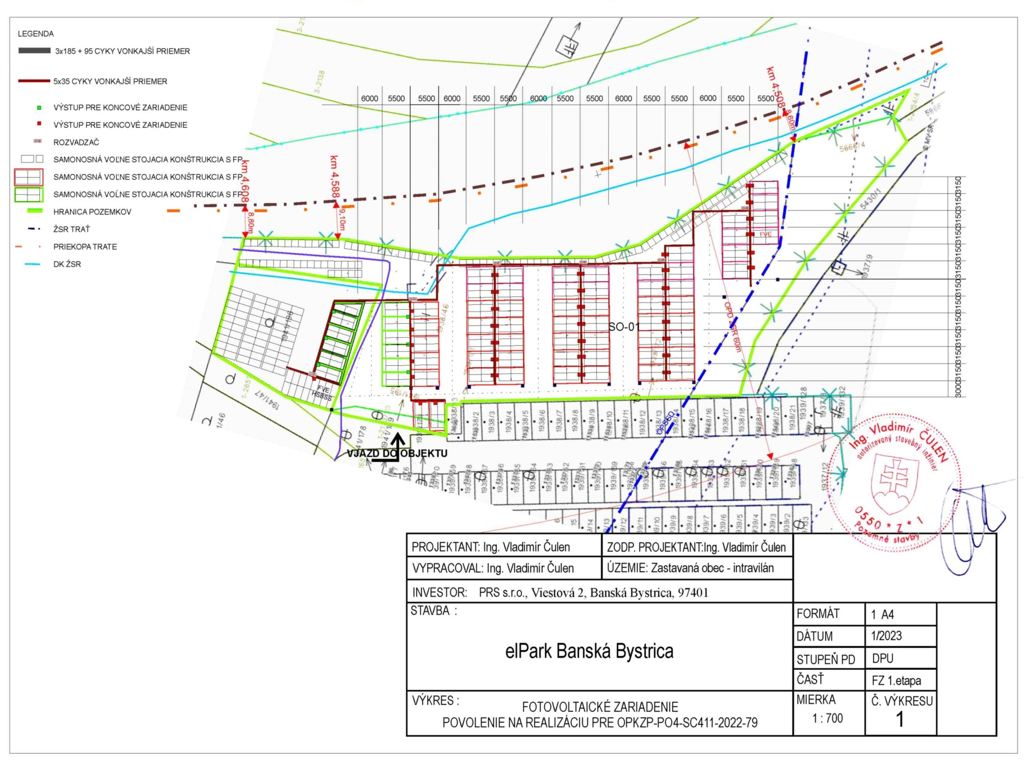
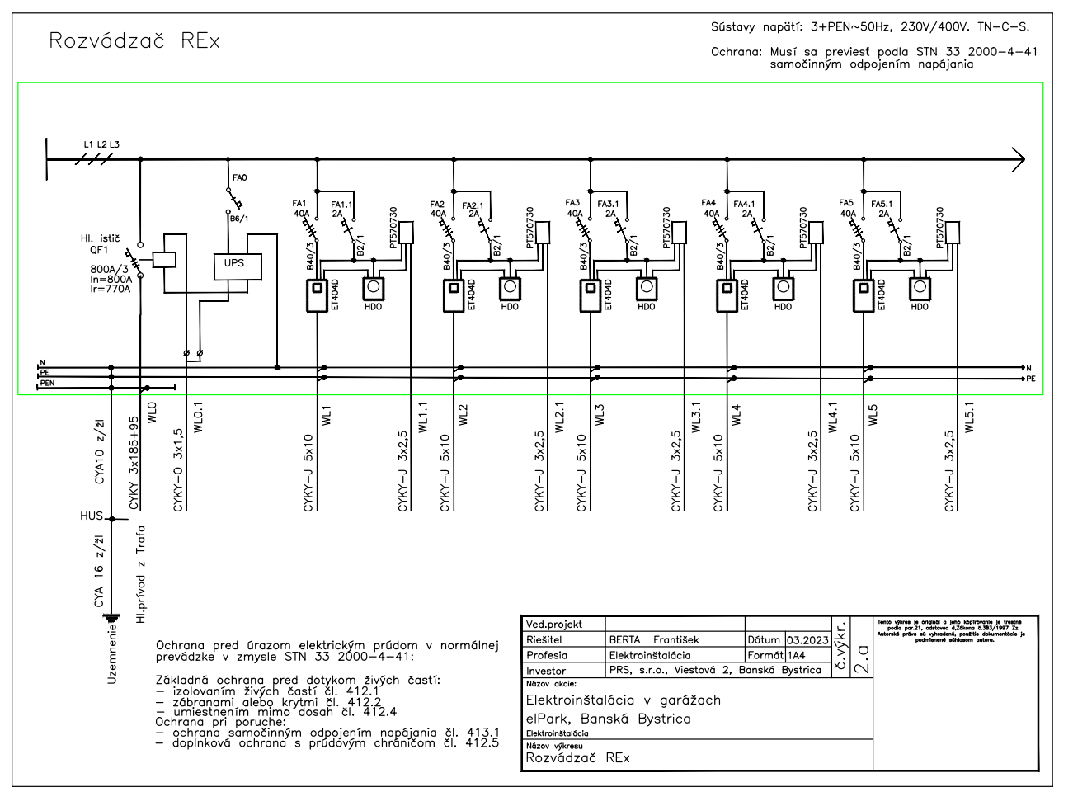
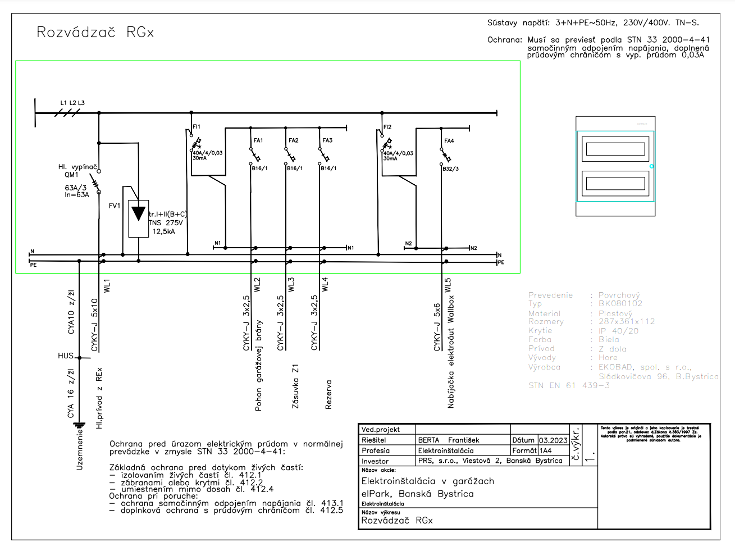
Cenová ponuka pre určenie PHZ
Verejný obstarávateľ PRS s.r.o., Viestová 2, Banská Bystrica, 974 01, IČO: 444 10 701. Súťažné podklady k verejnému obstarávaniu dodávky fotovoltaického zariadenia v projekte "elPark Banská Bystrica" pre operačný program Kvalita životného prostredia prioritná os: 4. Energeticky efektívne nízkouhlíkové hospodárstvo vo všetkých sektoroch, špecifický cieľ: 4.1.1 Zvýšenie podielu obnoviteľných zdrojov energie na hrubej konečnej energetickej spotrebe SR, kód výzvy: OPKZP-PO4-SC411-2022-79, zameranej na výstavbu zariadení na využitie slnečnej energie na výrobu elektriny, vyhlásenej 22.12.2022 ďalej len "VO". Termín: do 11.1.2023 do 12:00
Výkaz Výmer
Fotovoltaické zariadenie
Název položky | Zvolený parameter | Merná jednotka | Množstvo | Cena MJ | Cena spolu | Cena spolu s DPH | P.č.p.
Fotovoltaický panel monokrystalický (spolu 300kWp-500kWp) |  | kus | 500 |  | - € | - € | 1
Konštrukcia pre uchytenie FP samonosné 2-10° |  | kus | 500 |  | - € | - € | 2
Striedače 50 kW |  | kus | 8 |  | - € | - € | 3
Energy meter , smarmeter |  | kus | 8 |  | - € | - € | 4
Konektory MC4 (30A, 1000VDC) |  | kus | 296 |  | - € | - € | 5
Rozvádzače RGx |  | kus | 80 |  | - € | - € | 6
Rozvádzače RE1 pre 13 vystupov |  | kus | 1 |  | - € | - € | 7
Rozvádzače RE2 pre 22 výstupov |  | kus | 1 |  | - € | - € | 8
Rozvádzače RE3 pre 20 výstupov |  | kus | 1 |  | - € | - € | 9
Rozvádzače RE4 pre 18 výstupov |  | kus | 1 |  | - € | - € | 10
Rozvádzače RE5 pre 7 výstupov |  | kus | 1 |  | - € | - € | 11
Rozvádzače RE6 pre 6 výstupov |  | kus | 1 |  | - € | - € | 12
Riadenie distribúcie do rozvádzačov |  | kus | 1 |  | - € | - € | 13
Kontaner uložiska 20ft s klimatizáciou, protipožiarny, distribučný |  | kus | 1 |  | - € | - € | 14
Kabeláž, podružný materiál |  | kpl | 1 |  | - € | - € | 15
Bateriové úložisko s príslušenstvom (spolu 0,7-1 MWh)/ Battery Rack |  | kus | 4 |  | - € | - € | 16
Control Cabinet including(BMS,ETH,UPS etc.) |  | kus | 1 |  | - € | - € | 17
PCS |  | kus | 1 |  | - € | - € | 18
Kontaner uložiska 20ft s klimatizáciou, protipožiarny, battery |  | kus | 1 |  | - € | - € | 19
Kabeláž, podružný materiál |  | kpl | 1 |  | - € | - € | 20
Solární kabel 1x6mm |  | m | 3000 |  | - € | - € | 21
Chránička vrátane spojek a podruž. mater. UV |  | m | 3000 |  | - € | - € | 22
CYKY-J 5x10 |  | m | 2030 |  | - € | - € | 23
Vodič CYA10 zžl |  | kpl | 2030 |  | - € | - € | 24
Datové zásuvky |  | ks | 10 |  | - € | - € | 25
CYKY-J 3x185+95 |  | m | 1810 |  | - € | - € | 26
Podružný materiál - vodiče, bužírky, izolácie |  | kpl | 1 |  | - € | - € | 27
Práce pri pripojení + upevňovnie kablov |  | hod | 100 |  | - € | - € | 28
Montáž panelov + zapojenie |  | kus | 500 |  | - € | - € | 29
Montáž konstrukce |  | kus | 500 |  | - € | - € | 30
Záručný servis systému po dobu udržateľnosti (3 roky) |  | hod | 72 |  | - € | - € | 31
Oživení, nastavení a testovanie systému |  | hod | 80 |  | - € | - € | 32
Revize |  | kus | 1 |  | - € | - € | 33
Zaškolenie obsluhy |  | hod | 8 |  | - € | - € | 34
Celkem za dielo: |  |  |  |  | - €
Cena s DPH |  |  |  |  |  | - €

Dodávateľ VO
Dátum/platnost ponuky:
Obchodný názov:
Sídlo:
IČO:
IČ DPH:
Štaturárny orgán:
Zapísaný v obchodnom registri:
Kontakt:
Podpis a pečiatka:

Príloha

